1
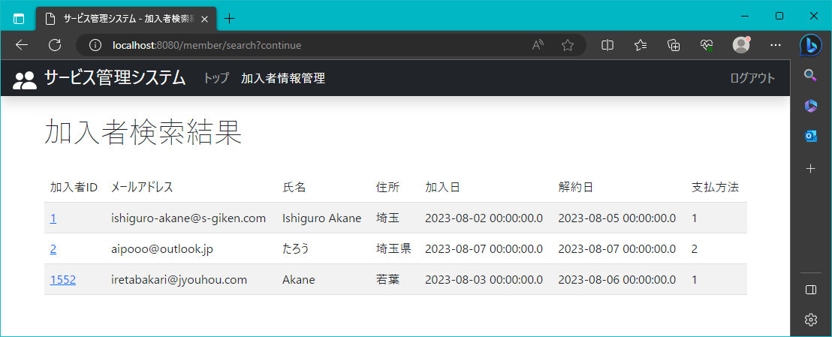
2023/8/3

 | 加入者の検索結果が表示されるページ

2
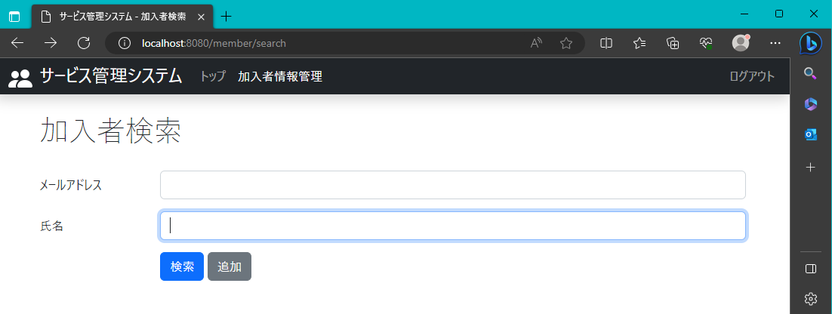
2023-08-03

 | メールアドレス検索項目の下に氏名検索項目を表示

3
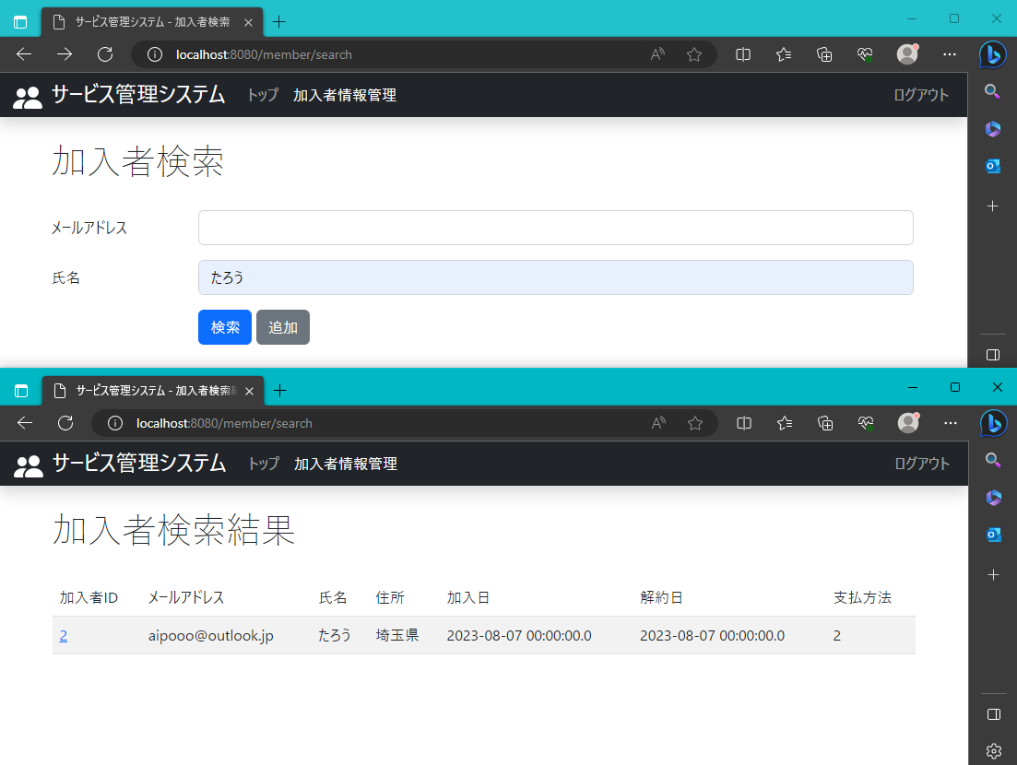
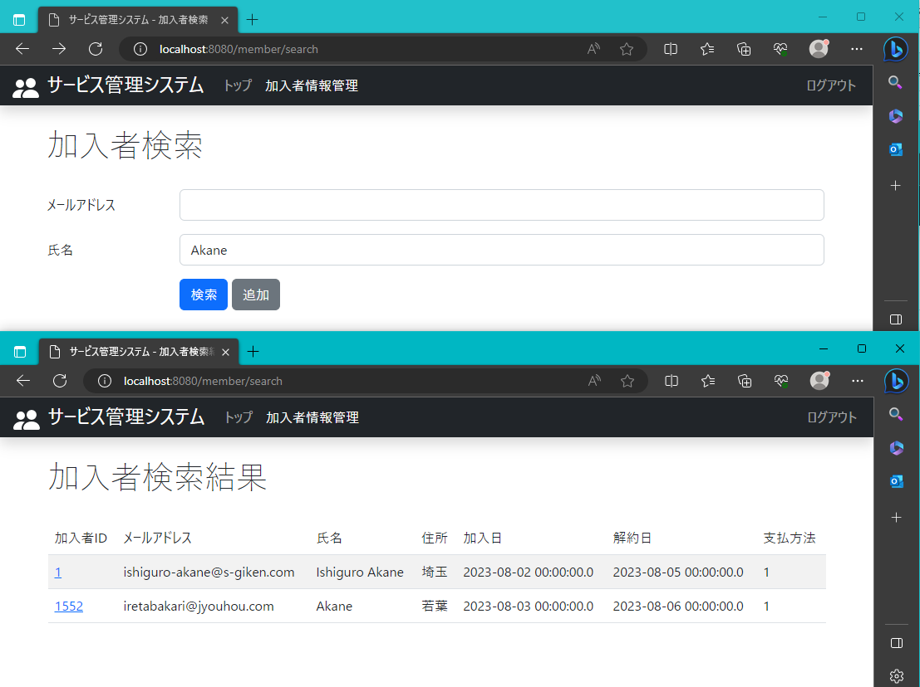
2023-08-03

 | 氏名の項目に文字を入力、一部でも登録情報に該当するデータを全て表示

4
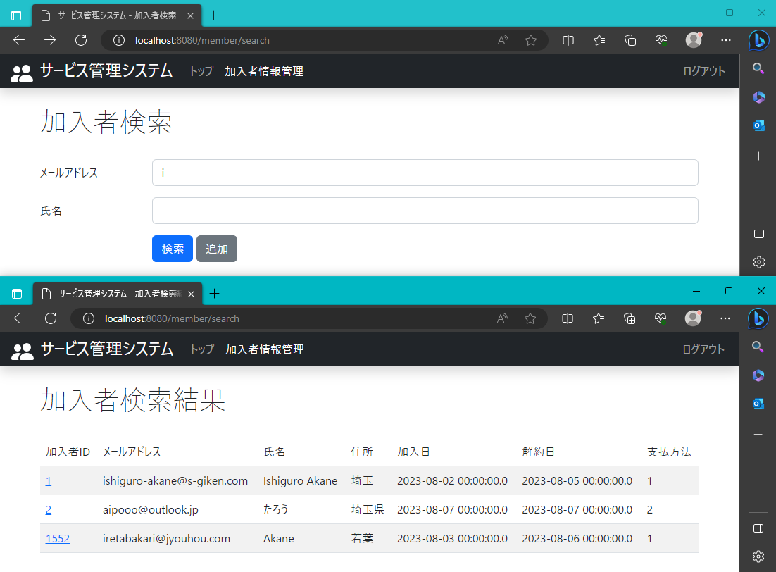
2023-08-03

 | メールアドレスに一致したレコードは、すべて表示

5
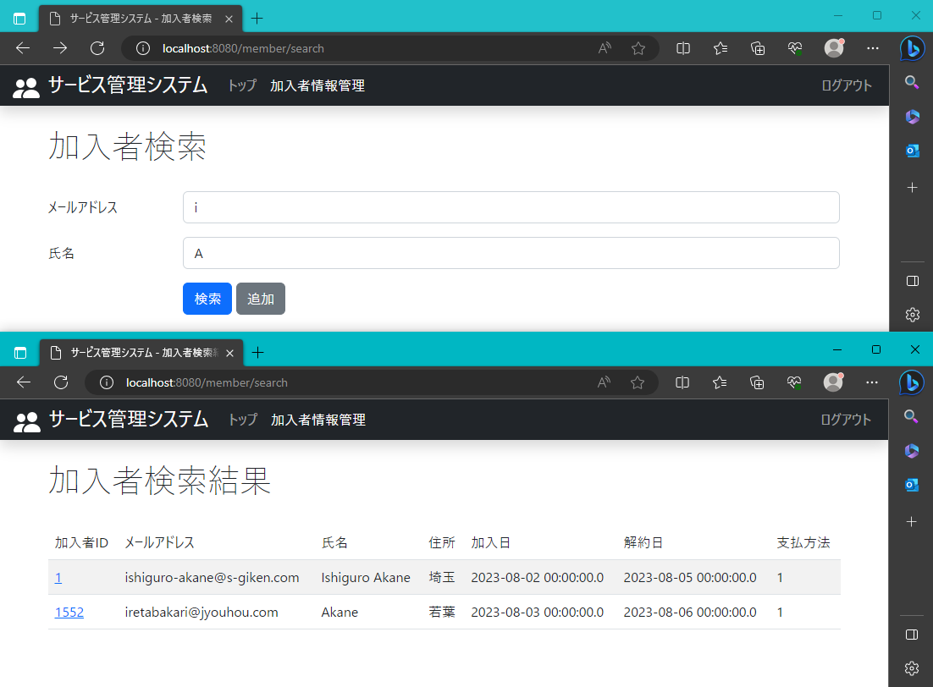
2023-08-03

 | 登録されているメールアドレスと氏名に部分一致したレコードを表示

6

2023-08-03

 | 両方の検索欄に何も入力しない場合登録情報すべて表示

7

2023-08-03

 | メールアドレス一致、氏名不一致の表示

8
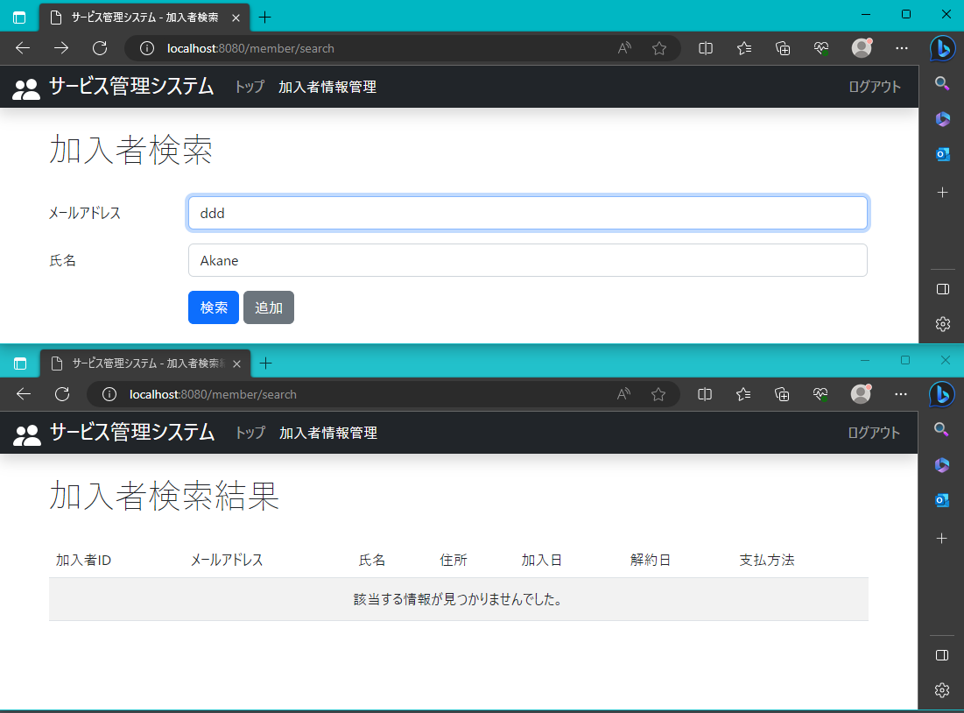
2023-08-03

 | メールアドレス不一致、氏名一致の表示

9
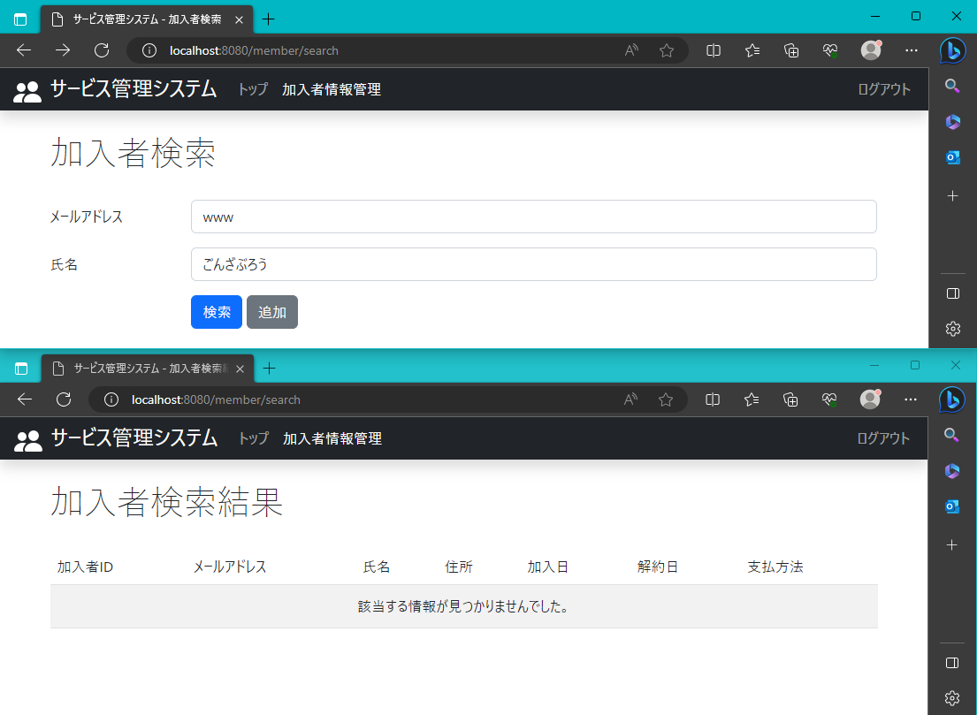
2023-08-03

 | メールアドレス不一致、氏名不一致の表示

